Fig. 1
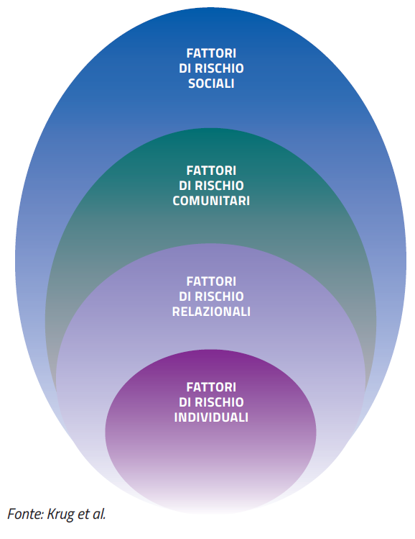
FIGURA 1. CLASSIFICAZIONE DEI FATTORI DI RISCHIO: L’APPROCCIO ECOLOGICO

Fig. 2
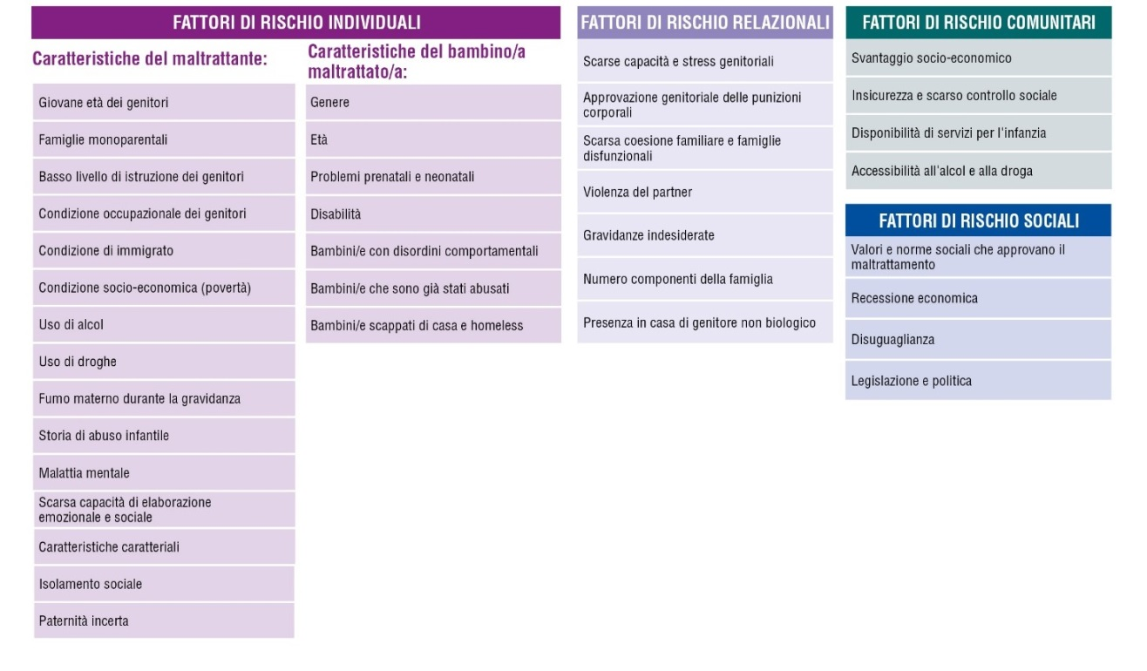
FIGURA 2. CLASSIFICAZIONE DEI FATTORI DI RISCHIO: DETTAGLIO

Fig. 3
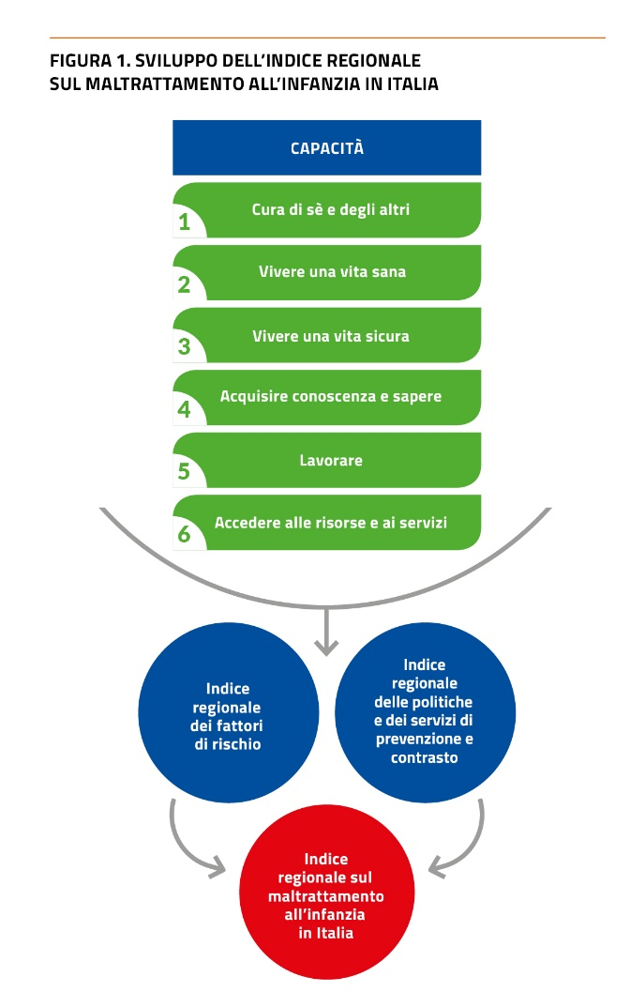

Fig. 4
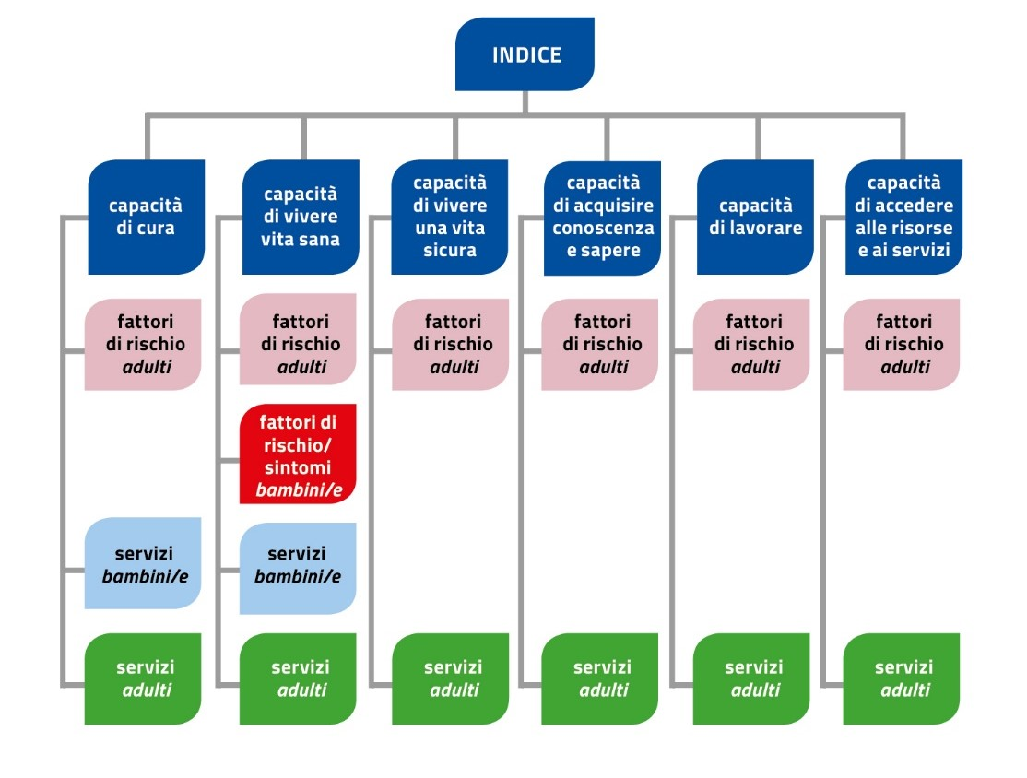
FIGURA 4. INDICE REGIONALE TOTALE PER CAPACITÁ: SCHEMA DI ANALISI

Fig.5
FIGURA N. INDICE REGIONALE FATTORI DI RISCHIO DEI POTENZIALI MALTRATTANTI CAPACITÀ DI CURA DI SÈ E DEGLI ALTRI
Trentino Alto Adige 1 | 0.895
Lombardia 2 | 0.642
Piemonte 3 | 0.513
Friuli-Venezia Giulia 4 | 0.430
Veneto 5 | 0.426
Liguria 6 | 0.415
Emilia-Romagna 7 | 0.394
Umbria 8 | 0.273
Valle d'Aosta 9 | 0.191
Toscana 10 | 0.188
Sardegna 11 | 0.166
Marche 12 | 0.044
Basilicata 13 | 0.022
Lazio 14 | -0.224
Molise 15 | -0.238
Calabria 16 | -0.486
Abruzzo 17 | -0.556
Puglia 18 | -0.845
Sicilia 19 | -1.266
Campania 20 | -1.823

Fig. 6
FIGURA N. INDICE REGIONALE SERVIZI PER POTENZIALI MALTRATTANTI CAPACITÀ DI CURA
Emilia-Romagna 1 | 1.6956547827
Umbria 2 | 0.48374625899
Valle d'Aosta 3 | 0.44480007049
Veneto 4 | 0.36370027892
Sardegna 5 | 0.3619918124
Basilicata 6 | 0.18117600753
Lombardia 7 | 0.11530204177
Piemonte 8 | 0.081089219304
Liguria 9 | 0.076723224917
Puglia 10 | 0.049294833475
Abruzzo 11 | 0.047621835517
Toscana 12 | -0.035704515152
Trentino-Alto Adige 13 | -0.085599886025
Sicilia 14 | -0.12308287014
Friuli-Venezia Giulia 15 | -0.14150550743
Lazio 16 | -0.20822014724
Marche 17 | -0.47663108318
Calabria 18 | -0.73916949403
Molise 19 | -0.83982735936
Campania 20 | -1.0182293324
Emilia-Romagna 1 | 1.696
Umbria 2 | 0.484
Valle d'Aosta 3 | 0.445
Veneto 4 | 0.364
Sardegna 5 | 0.362
Basilicata 6 | 0.181
Lombardia 7 | 0.115
Piemonte 8 | 0.081
Liguria 9 | 0.077
Puglia 10 | 0.049
Abruzzo 11 | 0.048
Toscana 12 | -0.036
Trentino-Alto Adige 13 | -0.086
Sicilia 14 | -0.123
Friuli-Venezia Giulia 15 | -0.142
Lazio 16 | -0.208
Marche 17 | -0.477
Calabria 18 | -0.739
Molise 19 | -0.840
Campania 20 | -1.018

Fig. 7
FIGURA N. INDICE REGIONALE SERVIZI PER BAMBINI/E CAPACITA' DI RICEVERE CURA
Regioni | Totale
Umbria 1 | 0.943
Emilia-Romagna 2 | 0.744
Piemonte 3 | 0.713
Liguria 4 | 0.705
Valle d'Aosta 5 | 0.333
Toscana 6 | 0.317
Sardegna 7 | 0.264
Basilicata 8 | 0.209
Marche 9 | 0.022
Friuli-Venezia Giulia 10 | 0.005
Veneto 11 | -0.002
Molise 12 | -0.014
Sicilia 13 | -0.268
Trentino-Alto Adige 14 | -0.292
Lombardia 15 | -0.420
Puglia 16 | -0.516
Abruzzo 17 | -0.546
Lazio 18 | -0.662
Calabria 19 | -0.679
Campania 20 | -0.855

Fig. 8
FIGURA N. INDICE REGIONALE FATTORI DI RISCHIO DEI POTENZIALI MALTRATTANTI: CAPACITÀ DI VIVERE UNA VITA SANA

Trentino Alto Adige 1 | 1.194
Molise 2 | 0.630
Lazio 3 | 0.578
Lombardia 4 | 0.381
Sicilia 5 | 0.197
Puglia 6 | 0.156
Emilia-Romagna 7 | 0.151
Abruzzo 8 | 0.131
Veneto 9 | 0.125
Calabria 10 | 0.106
Basilicata 11 | 0.014
Umbria 12 | -0.083
Friuli-Venezia Giulia 13 | -0.086
Liguria 14 | -0.131
Sardegna 15 | -0.146
Toscana 16 | -0.257
Campania 17 | -0.285
Piemonte 18 | -0.558
Valle d'Aosta 19 | -0.807
Marche 20 | -1.311

Fig. 9
FIGURA N. INDICE REGIONALE SINTOMI DI VULNERABILITA' DEI BAMBINI/E AL MALTRATTAMENTO CAPACITÀ DI VIVERE UNA VITA SANA
Friuli-Venezia Giulia 1 | 0.965
Trentino Alto Adige 2 | 0.885
Toscana 3 | 0.638
Marche 4 | 0.592
Valle d'Aosta 5 | 0.455
Emilia-Romagna 6 | 0.444
Lazio 7 | 0.421
Piemonte 8 | 0.340
Lombardia 9 | 0.311
Veneto 10 | 0.210
Calabria 11 | 0.047
Liguria 12 | 0.020
Umbria 13 | -0.001
Campania 14 | -0.462
Abruzzo 15 | -0.593
Basilicata 16 | -0.623
Sardegna 17 | -0.661
Molise 18 | -0.852
Puglia 19 | -0.931
Sicilia 20 | -1.207

Fig. 10
FIGURA N. INDICE REGIONALE SERVIZI PER POTENZIALI MALTRATTANTI CAPACITÀ DI VIVERE UNA VITA SANA
Regioni | Totale
Liguria 1 | 1.267
Valle d'Aosta 2 | 1.105
Veneto 3 | 0.774
Marche 4 | 0.682
Piemonte 5 | 0.443
Toscana 6 | 0.413
Umbria 7 | 0.331
Trentino Alto Adige 8 | 0.085
Emilia-Romagna 9 | -0.018
Lombardia 10 | -0.030
Molise 11 | -0.036
Basilicata 12 | -0.150
Sardegna 13 | -0.267
Abruzzo 14 | -0.321
Puglia 15 | -0.388
Lazio 16 | -0.521
Friuli-Venezia Giulia 17 | -0.660
Sicilia 18 | -0.707
Calabria 19 | -0.812
Campania 20 | -1.190

Fig. 11
FIGURA N. INDICE REGIONALE DEI SERVIZI PER BAMBINI/E: CAPACITA' DI VIVERE UNA VITA SANA
 | Totale
Toscana 1 | 1.4673174377
Valle d'Aosta 2 | 1.0126148644
Sardegna 3 | 1.0029731232
Emilia-Romagna 4 | 0.80150793658
Puglia 5 | 0.51338828431
Umbria 6 | 0.48180799248
Lazio 7 | 0.20389370884
Liguria 8 | 0.079134645088
Sicilia 9 | 0.010327420532
Molise 10 | 0.0062207172016
Abruzzo 11 | -0.04868882972
Basilicata 12 | -0.14510404704
Marche 13 | -0.15858984588
Veneto 14 | -0.33265160191
Trentino-Alto Adige 15 | -0.53840509667
Campania 16 | -0.58426170554
Calabria 17 | -0.86793581234
Friuli-Venezia Giulia 18 | -0.90777213436
Lombardia 19 | -0.94124794313
Piemonte 20 | -1.0545291138
Regioni | Totale
Toscana 1 | 1.467
Valle d'Aosta 2 | 1.013
Sardegna 3 | 1.003
Emilia-Romagna 4 | 0.802
Puglia 5 | 0.513
Umbria 6 | 0.482
Lazio 7 | 0.204
Liguria 8 | 0.079
Sicilia 9 | 0.010
Molise 10 | 0.006
Abruzzo 11 | -0.049
Basilicata 12 | -0.145
Marche 13 | -0.159
Veneto 14 | -0.333
Trentino-Alto Adige 15 | -0.538
Campania 16 | -0.584
Calabria 17 | -0.868
Friuli-Venezia Giulia 18 | -0.908
Lombardia 19 | -0.941
Piemonte 20 | -1.055

Fig. 12
FIGURA N. INDICE REGIONALE FATTORI DI RISCHIO DEI POTENZIALI MALTRATTANTI CAPACITÀ DI VIVERE UNA VITA SICURA
Trentino-Alto Adige 1 | 1.3327193087
Friuli-Venezia Giulia 2 | 0.80791873433
Umbria 3 | 0.44588385998
Liguria 4 | 0.44144008972
Piemonte 5 | 0.31650366167
Veneto 6 | 0.29341826273
Lombardia 7 | 0.19981156433
Emilia-Romagna 8 | 0.18533788206
Sardegna 9 | 0.18414808591
Marche 10 | 0.067770389183
Toscana 11 | 0.047291429386
Calabria 12 | -0.038370276498
Valle d'Aosta 13 | -0.099758947766
Basilicata 14 | -0.24765421505
Abruzzo 15 | -0.31107170184
Sicilia 16 | -0.32706626344
Molise 17 | -0.47307352017
Lazio 18 | -0.49418135996
Puglia 19 | -0.93339065757
Campania 20 | -1.3976763256

Trentino-Alto Adige 1 | 1.333
Friuli-Venezia Giulia 2 | 0.808
Umbria 3 | 0.446
Liguria 4 | 0.441
Piemonte 5 | 0.317
Veneto 6 | 0.293
Lombardia 7 | 0.200
Emilia-Romagna 8 | 0.185
Sardegna 9 | 0.184
Marche 10 | 0.068
Toscana 11 | 0.047
Calabria 12 | -0.038
Valle d'Aosta 13 | -0.100
Basilicata 14 | -0.248
Abruzzo 15 | -0.311
Sicilia 16 | -0.327
Molise 17 | -0.473
Lazio 18 | -0.494
Puglia 19 | -0.933
Campania 20 | -1.398

Fig. 13
FIGURA N. INDICE REGIONALE SERVIZI PER POTENZIALI MALTRATTANTI CAPACITÀ DI VIVERE UNA VITA SICURA
Umbria 1 | 1.5741022069
Emilia-Romagna 2 | 0.71380459767
Lombardia 3 | 0.61319102682
Calabria 4 | 0.57371872485
Marche 5 | 0.31071200412
Valle d'Aosta 6 | 0.29765066739
Friuli-Venezia Giulia 7 | 0.2619166091
Abruzzo 8 | 0.24157303458
Molise 9 | 0.19178536971
Veneto 10 | 0.1763451788
Sardegna 11 | 0.14775638571
Liguria 12 | -0.2042740435
Toscana 13 | -0.23358997431
Puglia 14 | -0.31198367041
Trentino Alto Adige 15 | -0.44529693982
Sicilia 16 | -0.55593247418
Campania 17 | -0.62431603505
Basilicata 18 | -0.67775643323
Piemonte 19 | -0.87387994813
Lazio 20 | -1.175526287
classifica totale | classifica
Umbria 1 | 1.574
Emilia-Romagna 2 | 0.714
Lombardia 3 | 0.613
Calabria 4 | 0.574
Marche 5 | 0.311
Valle d'Aosta 6 | 0.298
Friuli-Venezia Giulia 7 | 0.262
Abruzzo 8 | 0.242
Molise 9 | 0.192
Veneto 10 | 0.176
Sardegna 11 | 0.148
Liguria 12 | -0.204
Toscana 13 | -0.234
Puglia 14 | -0.312
Trentino Alto Adige 15 | -0.445
Sicilia 16 | -0.556
Campania 17 | -0.624
Basilicata 18 | -0.678
Piemonte 19 | -0.874
Lazio 20 | -1.176

Fig. 14
FIGURA N. INDICE REGIONALE FATTORI DI RISCHIO DEI POTENZIALI MALTRATTANTI CAPACITÀ DI ACQUISIRE CONOSCENZA E SAPERE
Emilia-Romagna 1 | 1.1684744593
Lazio 2 | 1.0097880054
Friuli-Venezia Giulia 3 | 0.96465620941
Valle d'Aosta 4 | 0.84242393568
Trentino Alto Adige 5 | 0.74169470397
Lombardia 6 | 0.64332589625
Marche 7 | 0.63558391124
Veneto 8 | 0.45090101873
Umbria 9 | 0.34926414695
Abruzzo 10 | 0.33424390117
Toscana 11 | 0.30680077136
Molise 12 | 0.073649075219
Liguria 13 | 0.061205444912
Basilicata 14 | -0.12647723715
Piemonte 15 | -0.18184583614
Sardegna 16 | -0.50115588947
Campania 17 | -1.5722052191
Puglia 18 | -1.6127051648
Calabria 19 | -1.7242077226
Sicilia 20 | -1.8634144102
Emilia-Romagna 1 | 1.168
Lazio 2 | 1.010
Friuli-Venezia Giulia 3 | 0.965
Valle d'Aosta 4 | 0.842
Trentino Alto Adige 5 | 0.742
Lombardia 6 | 0.643
Marche 7 | 0.636
Veneto 8 | 0.451
Umbria 9 | 0.349
Abruzzo 10 | 0.334
Toscana 11 | 0.307
Molise 12 | 0.074
Liguria 13 | 0.061
Basilicata 14 | -0.126
Piemonte 15 | -0.182
Sardegna 16 | -0.501
Campania 17 | -1.572
Puglia 18 | -1.613
Calabria 19 | -1.724
Sicilia 20 | -1.863

Fig. 15
FIGURA N. INDICE REGIONALE SERVIZI PER POTENZIALI MALTRATTANTI CAPACITÀ DI ACQUISIRE CONOSCENZA E SAPERE
Trentino-Alto Adige 1 | 1.4288740094
Toscana 2 | 1.3998111452
Molise 3 | 1.0664276123
Sardegna 4 | 0.96706065336
Abruzzo 5 | 0.9654072265
Basilicata 6 | 0.94807760607
Marche 7 | 0.78253464327
Lazio 8 | 0.63784524025
Valle d'Aosta 9 | 0.36935340003
Calabria 10 | 0.26866647339
Friuli-Venezia Giulia 11 | -0.085883937873
Liguria 12 | -0.23998752698
Umbria 13 | -0.25150923473
Piemonte 14 | -0.66154340154
Emilia-Romagna 15 | -0.75120990489
Campania 16 | -1.1216594476
Lombardia 17 | -1.1525046472
Veneto 18 | -1.1889594694
Sicilia 19 | -1.5840975378
Puglia 20 | -1.7967029017
 | Regione
Trentino-Alto Adige 1 | 1.429
Toscana 2 | 1.400
Molise 3 | 1.066
Sardegna 4 | 0.967
Abruzzo 5 | 0.965
Basilicata 6 | 0.948
Marche 7 | 0.783
Lazio 8 | 0.638
Valle d'Aosta 9 | 0.369
Calabria 10 | 0.269
Friuli-Venezia Giulia 11 | -0.086
Liguria 12 | -0.240
Umbria 13 | -0.252
Piemonte 14 | -0.662
Emilia-Romagna 15 | -0.751
Campania 16 | -1.122
Lombardia 17 | -1.153
Veneto 18 | -1.189
Sicilia 19 | -1.584
Puglia 20 | -1.797

Fig. 16
FIGURA N. INDICE REGIONALE FATTORI DI RISCHIO DEI POTENZIALI MALTRATTANTI CAPACITÀ DI LAVORARE
Trentino Alto Adige 1 | 1.441 | #REF!
Veneto 2 | 0.905 | #REF!
Valle d'Aosta 3 | 0.892 | #REF!
Lombardia 4 | 0.711 | #REF!
Friuli-Venezia Giulia 5 | 0.710 | #REF!
Emilia-Romagna 6 | 0.685 | #REF!
Toscana 7 | 0.634 | #REF!
Umbria 8 | 0.586 | #REF!
Marche 9 | 0.544 | #REF!
Liguria 10 | 0.395 | #REF!
Piemonte 11 | 0.377 | #REF!
Abruzzo 12 | -0.055 | #REF!
Lazio 13 | -0.146 | #REF!
Basilicata 14 | -0.283 | #REF!
Molise 15 | -0.529 | #REF!
Sardegna 16 | -0.747 | #REF!
Puglia 17 | -0.860 | #REF!
Calabria 18 | -1.582 | #REF!
Campania 19 | -1.737 | #REF!
Sicilia 20 | -1.941 | #REF!

Fig. 17
FIGURA 17. INDICE REGIONALE SERVIZI PER POTENZIALI MALTRATTANTI CAPACITÀ DI LAVORARE
 | 1

FIGURA N. INDICE REGIONALE SERVIZI PER POTENZIALI MALTRATTANTI CAPACITÀ DI LAVORARE
 | 2024
Veneto 1 | 3.9489844532
Friuli-Venezia Giulia 2 | 1.1121531089
Liguria 3 | 0.23471430934
Lombardia 4 | 0.085794868354
Emilia-Romagna 5 | 0.079704325982
Piemonte 6 | 0.031819274659
Valle d'Aosta 7 | 0
Marche 8 | -0.15467760693
Toscana 9 | -0.19677440577
Molise 10 | -0.3146050383
Sicilia 11 | -0.34552923227
Sardegna 12 | -0.36973577125
Puglia 13 | -0.40657908592
Abruzzo 14 | -0.42381445412
Trentino Alto Adige 15 | -0.44509824068
Lazio 16 | -0.50794163584
Basilicata 17 | -0.51605726617
Umbria 18 | -0.57899861382
Campania 19 | -0.59456920278
Calabria 20 | -0.63878978657
 |  | 2024.000
1 | Veneto 1 | 3.949
2 | Friuli-Venezia Giulia 2 | 1.112
3 | Liguria 3 | 0.235
4 | Lombardia 4 | 0.086
5 | Emilia-Romagna 5 | 0.080
6 | Piemonte 6 | 0.032
7 | Valle d'Aosta 7 | 0.000
8 | Marche 8 | -0.155
9 | Toscana 9 | -0.197
10 | Molise 10 | -0.315
11 | Sicilia 11 | -0.346
12 | Sardegna 12 | -0.370
13 | Puglia 13 | -0.407
14 | Abruzzo 14 | -0.424
15 | Trentino Alto Adige 15 | -0.445
16 | Lazio 16 | -0.508
17 | Basilicata 17 | -0.516
18 | Umbria 18 | -0.579
19 | Campania 19 | -0.595
20 | Calabria 20 | -0.639

Fig. 18
FIGURA N. INDICE REGIONALE FATTORI DI RISCHIO DEI POTENZIALI MALTRATTANTI CAPACITÀ DI ACCEDERE ALLE RISORSE E AI SERVIZI

Emilia-Romagna 1 | 0.750
Valle d'Aosta 2 | 0.726
Veneto 3 | 0.689
Marche 4 | 0.587
Umbria 5 | 0.580
Toscana 6 | 0.550
Liguria 7 | 0.538
Lombardia 8 | 0.430
Trentino Alto Adige 9 | 0.383
Friuli-Venezia Giulia 10 | 0.327
Basilicata 11 | 0.089
Piemonte 12 | -0.026
Abruzzo 13 | -0.149
Molise 14 | -0.259
Lazio 15 | -0.344
Puglia 16 | -0.662
Sardegna 17 | -0.705
Calabria 18 | -0.895
Sicilia 19 | -1.231
Campania 20 | -1.375

Fig. 19
FIGURA N. INDICE REGIONALE SERVIZI DIRETTI PER POTENZIALI MALTRATTANTI CAPACITÀ DI ACCEDERE ALLE RISORSE E AI SERVIZI
Emilia-Romagna 1 | 2.9486401239
Trentino Alto Adige 2 | 2.1384747139
Friuli-Venezia Giulia 3 | 0.34676131431
Veneto 4 | 0.19892382399
Toscana 5 | 0.10110454202
Marche 6 | 0.043879319807
Sardegna 7 | -0.19202754933
Lazio 8 | -0.19508218166
Piemonte 9 | -0.28989554041
Lombardia 10 | -0.30769252032
Umbria 11 | -0.3344425594
Liguria 12 | -0.40956469192
Molise 13 | -0.41393193697
Valle d'Aosta 14 | -0.42933708259
Calabria 15 | -0.4833663565
Basilicata 16 | -0.48786676663
Puglia 17 | -0.50690363333
Campania 18 | -0.53224842946
Sicilia 19 | -0.57141881534
Abruzzo 20 | -0.6240057741
 | Totale
Emilia-Romagna 1 | 2.949
Trentino Alto Adige 2 | 2.138
Friuli-Venezia Giulia 3 | 0.347
Veneto 4 | 0.199
Toscana 5 | 0.101
Marche 6 | 0.044
Sardegna 7 | -0.192
Lazio 8 | -0.195
Piemonte 9 | -0.290
Lombardia 10 | -0.308
Umbria 11 | -0.334
Liguria 12 | -0.410
Molise 13 | -0.414
Valle d'Aosta 14 | -0.429
Calabria 15 | -0.483
Basilicata 16 | -0.488
Puglia 17 | -0.507
Campania 18 | -0.532
Sicilia 19 | -0.571
Abruzzo 20 | -0.624

Fig. 20
FIGURA N. INDICE REGIONALE SUI FATTORI DI RISCHIO
Trentino-Alto Adige 1 | 0.982
Friuli-Venezia Giulia 2 | 0.588 | INDICATORE REGIONALE DI PREVENZIONE E CURA DEL MALTRATTAMENTO AI MINORI TOTALE FATTORI DI RISCHIO E SINTOMI VARIAZIONI 2022-2024
Emilia-Romagna 3 | 0.540
Lombardia 4 | 0.474 | REGIONI | Index 2022 | Index 2024 | Pos 2022 | Pos 2024 | Var | Diff. Pos
Veneto 5 | 0.443 | Trentino-Alto Adige | 0.957 | 0.982 | 1 | 1 | - | 0
Valle d'Aosta 6 | 0.314 | Friuli-Venezia Giulia | 0.682 | 0.588 | 2 | 2 | - | 0
Umbria 7 | 0.307 | Emilia-Romagna | 0.454 | 0.540 | 4 | 3 | ↑ | 1
Toscana 8 | 0.301 | Lombardia | 0.409 | 0.474 | 6 | 4 | ↑ | 2
Liguria 9 | 0.248 | Veneto | 0.576 | 0.443 | 3 | 5 | ↓ | -2
Marche 10 | 0.166 | Valle d'Aosta | 0.453 | 0.314 | 5 | 6 | ↓ | -1
Lazio 11 | 0.114 | Umbria | 0.188 | 0.307 | 9 | 7 | ↑ | 2
Piemonte 12 | 0.111 | Toscana | 0.309 | 0.301 | 8 | 8 | - | 0
Basilicata 13 | -0.165 | Liguria | 0.384 | 0.248 | 7 | 9 | ↓ | -2
Abruzzo 14 | -0.171 | Marche | 0.171 | 0.166 | 11 | 10 | ↑ | 1
Molise 15 | -0.235 | Lazio | 0.181 | 0.114 | 10 | 11 | ↓ | -1
Sardegna 16 | -0.344 | Piemonte | 0.136 | 0.111 | 12 | 12 | - | 0
Calabria 17 | -0.653 | Basilicata | -0.202 | -0.165 | 14 | 13 | ↑ | 1
Puglia 18 | -0.812 | Abruzzo | -0.194 | -0.171 | 13 | 14 | ↓ | -1
Sicilia 19 | -1.091 | Molise | -0.377 | -0.235 | 16 | 15 | ↑ | 1
Campania 20 | -1.236 | Sardegna | -0.333 | -0.344 | 15 | 16 | ↓ | -1
 |  | Calabria | -0.602 | -0.653 | 17 | 17 | - | 0
 |  | Puglia | -0.770 | -0.812 | 18 | 18 | - | 0
 |  | Sicilia | -1.051 | -1.091 | 19 | 19 | - | 0
 |  | Campania | -1.231 | -1.236 | 20 | 20 | - | 0

Fig. 21
FIGURA N. INDICE REGIONALE SUI FATTORI DI RISCHIO VARIAZIONI 2022-2024
Trentino-Alto Adige 1 | 0.025
Friuli-Venezia Giulia 2 | -0.094
Emilia-Romagna 3 | 0.085
Lombardia 4 | 0.065
Veneto 5 | -0.133
Valle d'Aosta 6 | -0.138
Umbria 7 | 0.119
Toscana 8 | -0.007
Liguria 9 | -0.136
Marche 10 | -0.006
Lazio 11 | -0.067
Piemonte 12 | -0.024
Basilicata 13 | 0.037
Abruzzo 14 | 0.023
Molise 15 | 0.142
Sardegna 16 | -0.012
Calabria 17 | -0.051
Puglia 18 | -0.043
Sicilia 19 | -0.040
Campania 20 | -0.005

Fig. 22
FIGURA N. INDICE REGIONALE SUI SERVIZI
 | TOTALE
Emilia-Romagna 1 | 0.77674833416
Veneto 2 | 0.49229926544
Toscana 3 | 0.40393032427
Valle d'Aosta 4 | 0.39156642818
Umbria 5 | 0.33112320875
Sardegna 6 | 0.23935850785
Trentino-Alto Adige 7 | 0.23064109075
Liguria 8 | 0.18865609004
Marche 9 | 0.13147355169
Friuli-Venezia Giulia 10 | -0.0087474730745
Molise 11 | -0.044254992036
Basilicata 12 | -0.079766209403
Abruzzo 13 | -0.088650238659
Piemonte 14 | -0.20126014244
Lombardia 15 | -0.25463588267
Lazio 16 | -0.30350082711
Puglia 17 | -0.42043405329
Calabria 18 | -0.42222456731
Sicilia 19 | -0.51813055528
Campania 20 | -0.81505058848
 |  |  | INDICATORE REGIONALE DI PREVENZIONE E CURA DEL MALTRATTAMENTO AI MINORI TOTALE SERVIZI VARIAZIONI 2022-2024
1 | Emilia-Romagna 1 | 0.777
2 | Veneto 2 | 0.492 | REGIONI | Index 2022 | Index 2024 | Pos 2022 | Pos 2024 | Var | Diff. Pos
3 | Toscana 3 | 0.404 | Emilia-Romagna | 0.635 | 0.777 | 1 | 1 | - | 0
4 | Valle d'Aosta 4 | 0.392 | Veneto | 0.425 | 0.492 | 2 | 2 | - | 0
5 | Umbria 5 | 0.331 | Toscana | 0.382 | 0.404 | 3 | 3 | - | 0
6 | Sardegna 6 | 0.239 | Valle d'Aosta | 0.235 | 0.392 | 8 | 4 | ↑ | 4
7 | Trentino-Alto Adige 7 | 0.231 | Umbria | 0.295 | 0.331 | 6 | 5 | ↑ | 1
8 | Liguria 8 | 0.189 | Sardegna | 0.226 | 0.239 | 9 | 6 | ↑ | 3
9 | Marche 9 | 0.131 | Trentino-Alto Adige | 0.321 | 0.231 | 4 | 7 | ↓ | -3
10 | Friuli-Venezia Giulia 10 | -0.009 | Liguria | 0.303 | 0.189 | 5 | 8 | ↓ | -3
11 | Molise 11 | -0.044 | Marche | -0.027 | 0.131 | 11 | 9 | ↑ | 2
12 | Basilicata 12 | -0.080 | Friuli-Venezia Giulia | 0.250 | -0.009 | 7 | 10 | ↓ | -3
13 | Abruzzo 13 | -0.089 | Molise | -0.040 | -0.044 | 12 | 11 | ↑ | 1
14 | Piemonte 14 | -0.201 | Basilicata | -0.174 | -0.080 | 14 | 12 | ↑ | 2
15 | Lombardia 15 | -0.255 | Abruzzo | -0.068 | -0.089 | 13 | 13 | - | 0
16 | Lazio 16 | -0.304 | Piemonte | 0.195 | -0.201 | 10 | 14 | ↓ | -4
17 | Puglia 17 | -0.420 | Lombardia | -0.241 | -0.255 | 16 | 15 | ↑ | 1
18 | Calabria 18 | -0.422 | Lazio | -0.336 | -0.304 | 17 | 16 | ↑ | 1
19 | Sicilia 19 | -0.518 | Puglia | -0.223 | -0.420 | 15 | 17 | ↓ | -2
20 | Campania 20 | -0.815 | Calabria | -0.710 | -0.422 | 19 | 18 | ↑ | 1
 |  |  | Sicilia | -0.629 | -0.518 | 18 | 19 | ↓ | -1
 |  |  | Campania | -0.763 | -0.815 | 20 | 20 | - | 0

Fig. 23
FIGURA N. INDICE REGIONALE SUI SERVIZI VARIAZIONI 2022-2024
Emilia-Romagna 1 | 0.14200832608
Veneto 2 | 0.06771478907
Toscana 3 | 0.021566874669
Valle d'Aosta 4 | 0.15612026302
Umbria 5 | 0.03647369879
Sardegna 6 | 0.013174834298
Trentino-Alto Adige 7 | -0.09082826863
Liguria 8 | -0.11444569161
Marche 9 | 0.15842600211
Friuli-Venezia Giulia 10 | -0.25907846221
Molise 11 | -0.0043624410166
Basilicata 12 | 0.093743739763
Abruzzo 13 | -0.020320619122
Piemonte 14 | -0.39592093147
Lombardia 15 | -0.013729046518
Lazio 16 | 0.032508175843
Puglia 17 | -0.19723327204
Calabria 18 | 0.28758720886
Sicilia 19 | 0.11044671615
Campania 20 | -0.05172290797

Emilia-Romagna 1 | 0.142 | 1
Veneto 2 | 0.068 | 2
Toscana 3 | 0.022 | 3
Valle d'Aosta 4 | 0.156 | 4
Umbria 5 | 0.036 | 5
Sardegna 6 | 0.013 | 6
Trentino-Alto Adige 7 | -0.091 | 7
Liguria 8 | -0.114 | 8
Marche 9 | 0.158 | 9
Friuli-Venezia Giulia 10 | -0.259 | 10
Molise 11 | -0.004 | 11
Basilicata 12 | 0.094 | 12
Abruzzo 13 | -0.020 | 13
Piemonte 14 | -0.396 | 14
Lombardia 15 | -0.014 | 15
Lazio 16 | 0.033 | 16
Puglia 17 | -0.197 | 17
Calabria 18 | 0.288 | 18
Sicilia 19 | 0.110 | 19
Campania 20 | -0.052 | 20

Fig 24
SERVIZI TOTALI 2024
FATTORI DI RISCHIO E SINTOMI TOTALE 2024
Italia
Bassa criticità
fattori di rischio/ sintomi
Alto livello di servizi
Bassa criticità
fattori di rischio/ sintomi
Alta criticità servizi
Alta criticità
fattori di rischio/ sintomi
Alta criticità servizi
Alta criticità
fattori di rischio/ sintomi
Alto livello servizi
SERVIZI TOTALI 2024
FATTORI DI RISCHIO E SINTOMI TOTALE 2024
 |  |  |  |  |  |  | 2021 | 2021
 | Servizi | Fattori di rischio |  | Servizi | Fattori di rischio |  | FATTORI | SERVIZI |  | Totale | Totale | Totale | fattori | fattori | fattori | fattori | servizi | servizi | servizi | servizi
Piemonte FR:12; SE:14 | 14 | 12 | Piemonte | 14.0 | 12 | Emilia-Romagna 1 | 0.54 | 0.96 | 8 | Emilia-Romagna | 0.80649010865 | 1 | 8 | Emilia-Romagna | 0.535 | 3 | 8 | Emilia-Romagna | 0.96470602728 | 1
Valle d'Aosta FR:6; SE:4 | 4 | 6 | Valle d'Aosta | 4.0 | 6 | Trentino-Alto Adige 2 | 0.99 | 0.29 | 5 | Trentino-Alto Adige | 0.67269422781 | 2 | 5 | Trentino-Alto Adige | 0.992 | 1 | 5 | Trentino-Alto Adige | 0.28845052835 | 7
Liguria FR:9; SE:8 | 8 | 9 | Liguria | 8.0 | 9 | Veneto 3 | 0.44 | 0.35 | 6 | Veneto | 0.42163172765 | 3 | 6 | Veneto | 0.437 | 5 | 6 | Veneto | 0.35223441879 | 5
Lombardia FR:4; SE:15 | 15 | 4 | Lombardia | 15.0 | 4 | Toscana 4 | 0.31 | 0.50 | 9 | Toscana | 0.3912155423 | 4 | 9 | Toscana | 0.314 | 8 | 9 | Toscana | 0.5012098102 | 2
Trentino-Alto Adige FR:1; SE:7 | 7 | 1 | Trentino-Alto Adige | 7.0 | 1 | Valle d'Aosta 5 | 0.32 | 0.41 | 2 | Valle d'Aosta | 0.35285457488 | 5 | 2 | Valle d'Aosta | 0.323 | 6 | 2 | Valle d'Aosta | 0.4102241022 | 3
Veneto FR:5; SE:2 | 2 | 5 | Veneto | 2.0 | 5 | Umbria 6 | 0.32 | 0.36 | 10 | Umbria | 0.33343928524 | 6 | 10 | Umbria | 0.320 | 7 | 10 | Umbria | 0.35661083593 | 4
Friuli-Venezia Giulia FR:2; SE:10 | 10 | 2 | Friuli-Venezia Giulia | 10.0 | 2 | Friuli-Venezia Giulia 7 | 0.56 | -0.05 | 7 | Friuli-Venezia Giulia | 0.30218488613 | 7 | 7 | Friuli-Venezia Giulia | 0.559 | 2 | 7 | Friuli-Venezia Giulia | -0.053129738109 | 11
Emilia-Romagna FR:3; SE:1 | 1 | 3 | Emilia-Romagna | 1.0 | 3 | Liguria 8 | 0.26 | 0.23 | 3 | Liguria | 0.19732054435 | 8 | 3 | Liguria | 0.256 | 9 | 3 | Liguria | 0.22612915282 | 8
Toscana FR:8; SE:3 | 3 | 8 | Toscana | 3.0 | 8 | Marche 9 | 0.19 | 0.10 | 11 | Marche | 0.18100939361 | 9 | 11 | Marche | 0.187 | 10 | 11 | Marche | 0.10399101945 | 10
Umbria FR:7; SE:5 | 5 | 7 | Umbria | 5.0 | 7 | Piemonte 10 | 0.12 | 0.17 | 1 | Piemonte | 0.16670974737 | 10 | 1 | Piemonte | 0.119 | 11 | 1 | Piemonte | 0.17414031333 | 9
Altre per-
sone in
cerca di
lavoro
Dichia-
rati
Altre per-
sone con
attività
lavorativa
In cerca
di
prima
occ.
Non
forze di
lavoro
Totale
popola-
zione
TOTALE
TOTALE
TOTALE
Marche FR:10; SE:9 | 9 | 10 | Marche | 9.0 | 10 | Lombardia 11 | 0.48 | -0.17 | 4 | Lombardia | 0.15461733021 | 11 | 4 | Lombardia | 0.483 | 4 | 4 | Lombardia | -0.1675183129 | 15
Lazio FR:11; SE:16 | 16 | 11 | Lazio | 16.0 | 11 | Sardegna 12 | -0.36 | 0.33 | 20 | Sardegna | -0.016346744554 | 12 | 20 | Sardegna | -0.362 | 16 | 20 | Sardegna | 0.33114980734 | 6
Abruzzo FR:14; SE:13 | 13 | 14 | Abruzzo | 13.0 | 14 | Abruzzo 13 | -0.16 | -0.10 | 13 | Abruzzo | -0.10335846232 | 13 | 13 | Abruzzo | -0.161 | 13 | 13 | Abruzzo | -0.097284173029 | 13
Molise FR:15; SE:11 | 11 | 15 | Molise | 11.0 | 15 | Lazio 14 | 0.10 | -0.27 | 12 | Lazio | -0.13022583247 | 14 | 12 | Lazio | 0.102 | 12 | 12 | Lazio | -0.27014831849 | 16
Campania FR:20; SE:20 | 20 | 20 | Campania | 20.0 | 20 | Molise 15 | -0.20 | -0.06 | 14 | Molise | -0.13240712394 | 15 | 14 | Molise | -0.205 | 14 | 14 | Molise | -0.061322809402 | 12
Puglia FR:18; SE:17 | 17 | 18 | Puglia | 17.0 | 18 | Basilicata 16 | -0.21 | -0.10 | 17 | Basilicata | -0.16003518363 | 16 | 17 | Basilicata | -0.213 | 15 | 17 | Basilicata | -0.098014805631 | 14
Basilicata FR:13; SE:12 | 12 | 13 | Basilicata | 12.0 | 13 | Calabria 17 | -0.67 | -0.41 | 18 | Calabria | -0.55690457745 | 17 | 18 | Calabria | -0.670 | 17 | 18 | Calabria | -0.41040250202 | 18
Calabria FR:17; SE:18 | 18 | 17 | Calabria | 18.0 | 17 | Puglia 18 | -0.79 | -0.33 | 16 | Puglia | -0.63262080563 | 18 | 16 | Puglia | -0.785 | 18 | 16 | Puglia | -0.33370301415 | 17
Sicilia FR:19; SE:19 | 19 | 19 | Sicilia | 19.0 | 19 | Sicilia 19 | -1.06 | -0.47 | 19 | Sicilia | -0.8411660714 | 19 | 19 | Sicilia | -1.062 | 19 | 19 | Sicilia | -0.47213077767 | 19
Sardegna FR:16; SE:6 | 6 | 16 | Sardegna | 6.0 | 16 | Campania 20 | -1.19 | -0.81 | 15 | Campania | -1.0453940194 | 20 | 15 | Campania | -1.188 | 20 | 15 | Campania | -0.80852956404 | 20
Italia | 10.0 | 10.00 | Italia | 10.0 | 10.0
Italia | 20 | 0
Italia | 20 | 0
Italia | 10.00 | 10.00

Fig. 25
 | TOTALE
Emilia-Romagna 1 | 0.697
Trentino-Alto Adige 2 | 0.644
FIGURA N. INDICE REGIONALE TOTALE PER CAPACITÀ
Veneto 3 | 0.532 | INDICATORE REGIONALE DI PREVENZIONE E CURA DEL MALTRATTAMENTO AI MINORI TOTALE CAPACITÀ VARIAZIONI 2022-2024
Friuli-Venezia Giulia 4 | 0.358
Valle d'Aosta 5 | 0.344 | REGIONI | Index 2022 | Index 2024 | Pos 2022 | Pos 2024 | Var | Diff. Pos
Toscana 6 | 0.338 | Emilia-Romagna | 0.710 | 0.697 | 1 | 1 | - | 0
Umbria 7 | 0.322 | Trentino-Alto Adige | 0.703 | 0.644 | 2 | 2 | - | 0
Marche 8 | 0.204 | Veneto | 0.575 | 0.532 | 3 | 3 | - | 0
Liguria 9 | 0.186 | Friuli-Venezia Giulia | 0.535 | 0.358 | 4 | 4 | - | 0
Lombardia 10 | 0.109 | Valle d'Aosta | 0.304 | 0.344 | 7 | 5 | ↑ | 2
Sardegna 11 | -0.060 | Toscana | 0.336 | 0.338 | 5 | 6 | ↓ | -1
Piemonte 12 | -0.071 | Umbria | 0.279 | 0.322 | 8 | 7 | ↑ | 1
Abruzzo 13 | -0.095 | Marche | 0.041 | 0.204 | 11 | 8 | ↑ | 3
Basilicata 14 | -0.123 | Liguria | 0.322 | 0.186 | 6 | 9 | ↓ | -3
Molise 15 | -0.126 | Lombardia | 0.106 | 0.109 | 10 | 10 | - | 0
Lazio 16 | -0.134 | Sardegna | -0.006 | -0.060 | 12 | 11 | ↑ | 1
Calabria 17 | -0.546 | Piemonte | 0.238 | -0.071 | 9 | 12 | ↓ | -3
Puglia 18 | -0.691 | Abruzzo | -0.130 | -0.095 | 14 | 13 | ↑ | 1
Sicilia 19 | -0.865 | Basilicata | -0.174 | -0.123 | 15 | 14 | ↑ | 1
Campania 20 | -1.057 | Molise | -0.253 | -0.126 | 16 | 15 | ↑ | 1
 |  | Lazio | -0.129 | -0.134 | 13 | 16 | ↓ | -3
 |  | Calabria | -0.774 | -0.546 | 18 | 17 | ↑ | 1
 |  | Puglia | -0.527 | -0.691 | 17 | 18 | ↓ | -1
 |  | Sicilia | -0.957 | -0.865 | 19 | 19 | - | 0
 |  | Campania | -1.090 | -1.057 | 20 | 20 | - | 0

Fig. 26
FIGURA N. INDICE REGIONALE PER CAPACITÀ VARIAZIONI 2022-2024
Emilia-Romagna 1 | -0.014
Trentino-Alto Adige 2 | -0.059
Veneto 3 | -0.042
Friuli-Venezia Giulia 4 | -0.177
Valle d'Aosta 5 | 0.040
Toscana 6 | 0.002
Umbria 7 | 0.043
Marche 8 | 0.163
Liguria 9 | -0.136
Lombardia 10 | 0.003
Sardegna 11 | -0.054
Piemonte 12 | -0.309
Abruzzo 13 | 0.035
Basilicata 14 | 0.051
Molise 15 | 0.127
Lazio 16 | -0.004
Calabria 17 | 0.228
Puglia 18 | -0.164
Sicilia 19 | 0.092
Campania 20 | 0.034

Fig. 27
FIGURA N. CONFRONTO FATTORI DI RISCHIO/SINTOMI E SERVIZI
 | Fattori di rischio/sintomi | Servizi
Emilia-Romagna 1 | 0.53974611165 | 0.77674833416
Trentino-Alto Adige 2 | 0.98177709131 | 0.23064109075
Veneto 3 | 0.44263743915 | 0.49229926544
Friuli-Venezia Giulia 4 | 0.58841713392 | -0.0087474730745
Valle d'Aosta 5 | 0.31435592982 | 0.39156642818
Toscana 6 | 0.30107113047 | 0.40393032427
Umbria 7 | 0.30713245928 | 0.33112320875
Marche 8 | 0.16569059461 | 0.13147355169
Liguria 9 | 0.24843010418 | 0.18865609004
Lombardia 10 | 0.47398646476 | -0.25463588267
Sardegna 11 | -0.34438595871 | 0.23935850785
Piemonte 12 | 0.11145378501 | -0.20126014244
Abruzzo 13 | -0.17127286408 | -0.088650238659
Basilicata 14 | -0.16491931306 | -0.079766209403
Molise 15 | -0.23530265733 | -0.044254992036
Lazio 16 | 0.11445789758 | -0.30350082711
Calabria 17 | -0.65325263128 | -0.42222456731
Puglia 18 | -0.81244034912 | -0.42043405329
Sicilia 19 | -1.0914578906 | -0.51813055528
Campania 20 | -1.2360793668 | -0.81505058848
 | 2024 | 2024
 | FATTORI | SERVIZI
Emilia-Romagna 1 | 0.540 | 0.777
Trentino-Alto Adige 2 | 0.982 | 0.231
Veneto 3 | 0.443 | 0.492
Friuli-Venezia Giulia 4 | 0.588 | -0.009
Valle d'Aosta 5 | 0.314 | 0.392
Toscana 6 | 0.301 | 0.404
Umbria 7 | 0.307 | 0.331
Marche 8 | 0.166 | 0.131
Liguria 9 | 0.248 | 0.189
Lombardia 10 | 0.474 | -0.255
Sardegna 11 | -0.344 | 0.239
Piemonte 12 | 0.111 | -0.201
Abruzzo 13 | -0.171 | -0.089
Basilicata 14 | -0.165 | -0.080
Molise 15 | -0.235 | -0.044
Lazio 16 | 0.114 | -0.304
Calabria 17 | -0.653 | -0.422
Puglia 18 | -0.812 | -0.420
Sicilia 19 | -1.091 | -0.518
Campania 20 | -1.236 | -0.815

